Sin Macro
Gráfico Cilindro Agrupado

El gráfico cilindro agrupado (gráfico agrupado) es una de las herramientas integradas que proporciona Microsoft Excel para mostrar visualmente la información para revisar, compartir y analizar datos. Los gráficos agrupados reúnen información basada en diversas categorías, las tablas agrupadas muestran esos valores de lado a lado. Los gráficos agrupados se leen más fácilmente y eliminan la necesidad de cambiar entre dos gráficas separadas de información similar.

El primer paso para la creación de un cilindro agrupado es organizar los datos de manera adecuada en nuestra hoja de Excel. Es importante no dejar filas o columnas en blanco entre los datos. A continuación se presenta un ejemplo de las ventas cuatrimestrales de una empresa en los tres países donde se encuentra.

País | Ventas C1 (S/.) | Ventas C2 (S/.) | Ventas C3 (S/.)
Perú | 10675 | 11034 | 10348
Argentina | 13807 | 12345 | 13958
Chile | 12799 | 13443 | 12947

Para crear el gráfico de cilindro agrupado seleccionamos la tabla de datos, luego nos dirigimos a la ficha Insertar y pulsamos el botón Columna para seleccionar el gráfico correspondiente:

Para generar el mismo gráfico en macros podemos utilizar el grabador obteniendo el siguiente código: Sub CilindroAgrupado() Range("A9:D12").Select ActiveSheet.Shapes.AddChart.Select ActiveChart.ChartType = xlCylinderColClustered ActiveChart.SetSourceData Source:=Range("Hoja1!$A$9:$D$12") End Sub

Con Macro
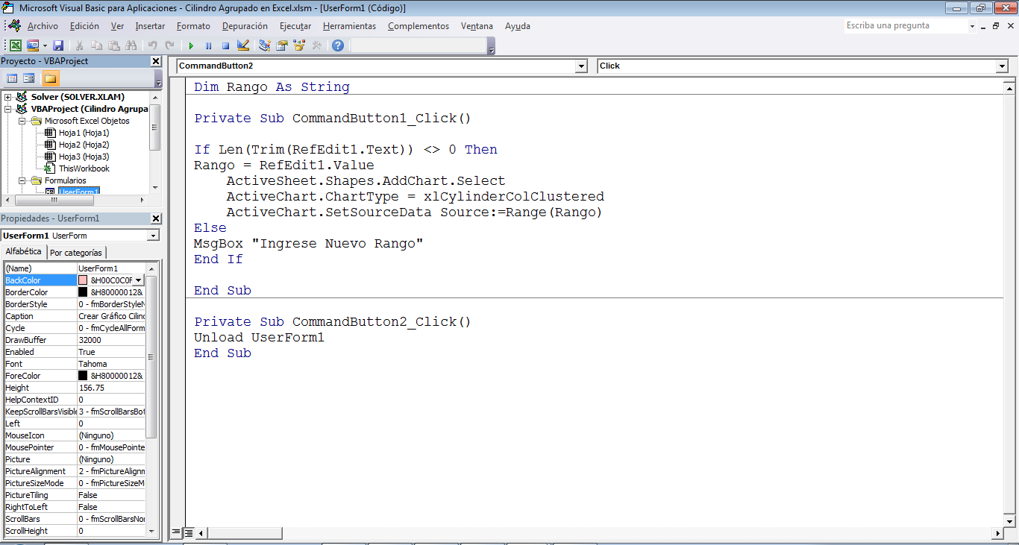
Gráfico Cilindro Agrupado con Macros

País | Ventas C1 (S/.) | Ventas C2 (S/.) | Ventas C3 (S/.)
Perú | 10675 | 11034 | 10348
Argentina | 13807 | 12345 | 13958
Chile | 12799 | 13443 | 12947

Para generar el mismo gráfico en macros podemos generar un código de la siguiente manera: 1° Creamos un UserForm que contenga un RefEdit1 para ingresar el rango de datos y dos CommandButton, uno para crear el gráfico y otro para salir del UserForm. 2° Creamos un CommandButton "Crear Gráfico Cilindro Agrupado" en la hoja activa para mostrar el UserForm. 3° Dentro del UserForm definimos el código que creará el gráfico. 4° Definimos nuestra variable Rango. Dim Rango As String 5° Inciamos la generación del código dentro CommandButton "Crear" Private Sub CommandButton1_Click() 6° Usamos la estructura If Then Else, si el valor ingresado en el RefEdit1 es diferente de 0 entonces If Len(Trim(RefEdit1.Text)) <> 0 Then 7° La variable Rango toma el valor de RefEdit1 Rango = RefEdit1.Value 8° Ordenamos la adición de un gráfico (AddChart) en la hoja activa. ActiveSheet.Shapes.AddChart.Select 9° Seleccionamos el tipo de gráfico (ChartType), en nuestro caso el cilindro agrupado. ActiveChart.ChartType = xlCylinderColClustered 10° Por último se ajusta el origen de datos indicando el rango de la tabla. ActiveChart.SetSourceData Source:=Range(Rango) 11° De lo contrario Else 12° Se muestra un mensaje para ingresar un nuevo rango. MsgBox "Ingrese Nuevo Rango" 13° Termina If End If 14° Fin del código. End Sub

Entonces el código de nuestra macro queda de la siguiente manera:

